Трикотаж
 |  |  |  | info@likadress.ru | К оплате: | 0.00 руб
 |  | Прайс-каталог | 8-800-250-95-37

 |  | производителя трикотажа LikaDress.ru |  | ул. Наговицыной-Икрянистовой, д. 6
 |  | 01.03.2024 13:50 |  | г. Иваново, Россия, 153002
Фотография | Артикул | Название | Ссылка на сайт | Размер | От 1 шт | Цена со скидкой от 1 шт | от 3000р | Цена со скидкой от 3000р | от 25000р | Цена со скидкой от 25000р | от 45000р | Цена со скидкой от 45000р | Заказ, шт | Сумма
 | 9891 | Футболка детская Женя Х Арт. 9891 | https://likadress.ru/catalog/detskie_futbolki/~futbolka_detskaya_zhenya_x | 32 | 276.00 руб | Без скидки | 180.00 руб | Без скидки | 171.00 руб | Без скидки | 162.00 руб | Без скидки | 0 | 0.00 руб
 |  |  |  | 34 | 276.00 руб | Без скидки | 180.00 руб | Без скидки | 171.00 руб | Без скидки | 162.00 руб | Без скидки | 0 | 0.00 руб
 |  |  |  | 36 | 276.00 руб | Без скидки | 180.00 руб | Без скидки | 171.00 руб | Без скидки | 162.00 руб | Без скидки | 0 | 0.00 руб

 | 9531 | Футболка детская Женя А Арт. 9531 | https://likadress.ru/catalog/detskie_futbolki/~futbolka_detskaya_zhenya_a | 32 | 276.00 руб | Без скидки | 180.00 руб | Без скидки | 171.00 руб | Без скидки | 162.00 руб | Без скидки | 0 | 0.00 руб
 |  |  |  | 34 | 276.00 руб | Без скидки | 180.00 руб | Без скидки | 171.00 руб | Без скидки | 162.00 руб | Без скидки | 0 | 0.00 руб

 | 9530 | Футболка детская Женя Л Арт. 9530 | https://likadress.ru/catalog/detskie_futbolki/~futbolka_detskaya_zhenya_l | 32 | 276.00 руб | Без скидки | 180.00 руб | Без скидки | 171.00 руб | Без скидки | 162.00 руб | Без скидки | 0 | 0.00 руб
 |  |  |  | 34 | 276.00 руб | Без скидки | 180.00 руб | Без скидки | 171.00 руб | Без скидки | 162.00 руб | Без скидки | 0 | 0.00 руб
 |  |  |  | 36 | 276.00 руб | Без скидки | 180.00 руб | Без скидки | 171.00 руб | Без скидки | 162.00 руб | Без скидки | 0 | 0.00 руб

 | 9529 | Футболка детская Женя Ф Арт. 9529 | https://likadress.ru/catalog/detskie_futbolki/~futbolka_detskaya_zhenya_f | 34 | 276.00 руб | Без скидки | 180.00 руб | Без скидки | 171.00 руб | Без скидки | 162.00 руб | Без скидки | 0 | 0.00 руб

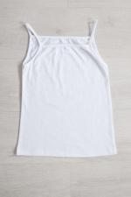 | 8483 | Майка детская Диана З Арт. 8483 | https://likadress.ru/catalog/detskie_futbolki/~majka__detskaya_diana_z | 32 | 123.00 руб | Без скидки | 80.00 руб | Без скидки | 76.00 руб | Без скидки | 72.00 руб | Без скидки | 0 | 0.00 руб
 |  |  |  | 34 | 123.00 руб | Без скидки | 80.00 руб | Без скидки | 76.00 руб | Без скидки | 72.00 руб | Без скидки | 0 | 0.00 руб
 |  |  |  | 36 | 123.00 руб | Без скидки | 80.00 руб | Без скидки | 76.00 руб | Без скидки | 72.00 руб | Без скидки | 0 | 0.00 руб

 | 8480 | Майка детская Диана М Арт. 8480 | https://likadress.ru/catalog/detskie_futbolki/~majka__detskaya_diana_m | 32 | 123.00 руб | Без скидки | 80.00 руб | Без скидки | 76.00 руб | Без скидки | 72.00 руб | Без скидки | 0 | 0.00 руб
 |  |  |  | 34 | 123.00 руб | Без скидки | 80.00 руб | Без скидки | 76.00 руб | Без скидки | 72.00 руб | Без скидки | 0 | 0.00 руб
 |  |  |  | 36 | 123.00 руб | Без скидки | 80.00 руб | Без скидки | 76.00 руб | Без скидки | 72.00 руб | Без скидки | 0 | 0.00 руб

 | 7224 | Футболка детская Женя Ч Арт. 7224 | https://likadress.ru/catalog/detskie_futbolki/~futbolka_detskaya_zhenya_ch | 32 | 276.00 руб | Без скидки | 180.00 руб | Без скидки | 171.00 руб | Без скидки | 162.00 руб | Без скидки | 0 | 0.00 руб
 |  |  |  | 34 | 276.00 руб | Без скидки | 180.00 руб | Без скидки | 171.00 руб | Без скидки | 162.00 руб | Без скидки | 0 | 0.00 руб
 |  |  |  | 36 | 276.00 руб | Без скидки | 180.00 руб | Без скидки | 171.00 руб | Без скидки | 162.00 руб | Без скидки | 0 | 0.00 руб

 | 7223 | Футболка детская Женя О Арт. 7223 | https://likadress.ru/catalog/detskie_futbolki/~futbolka_detskaya_zhenya_o | 32 | 276.00 руб | Без скидки | 180.00 руб | Без скидки | 171.00 руб | Без скидки | 162.00 руб | Без скидки | 0 | 0.00 руб
 |  |  |  | 34 | 276.00 руб | Без скидки | 180.00 руб | Без скидки | 171.00 руб | Без скидки | 162.00 руб | Без скидки | 0 | 0.00 руб
 |  |  |  | 36 | 276.00 руб | Без скидки | 180.00 руб | Без скидки | 171.00 руб | Без скидки | 162.00 руб | Без скидки | 0 | 0.00 руб

 | 7221 | Футболка детская Женя Г Арт. 7221 | https://likadress.ru/catalog/detskie_futbolki/~futbolka_detskaya_zhenya_g | 32 | 276.00 руб | Без скидки | 180.00 руб | Без скидки | 171.00 руб | Без скидки | 162.00 руб | Без скидки | 0 | 0.00 руб
 |  |  |  | 34 | 276.00 руб | Без скидки | 180.00 руб | Без скидки | 171.00 руб | Без скидки | 162.00 руб | Без скидки | 0 | 0.00 руб
 |  |  |  | 36 | 276.00 руб | Без скидки | 180.00 руб | Без скидки | 171.00 руб | Без скидки | 162.00 руб | Без скидки | 0 | 0.00 руб

 | 9914 | Футболка детская Женя 2 Арт. 9914 | https://likadress.ru/catalog/detskie_futbolki/~futbolka_detskaya_zhenya_2 | 34 | 90.00 руб | Без скидки | 90.00 руб | Без скидки | 90.00 руб | Без скидки | 90.00 руб | Без скидки | 0 | 0.00 руб

 | 6924 | Футболка Поло А Арт. 6924 | https://likadress.ru/catalog/detskie_futbolki/~futbolka_polo_a | 32 | 398.00 руб | 279.00 руб | 260.00 руб | 182.00 руб | 247.00 руб | 173.00 руб | 234.00 руб | 164.00 руб | 0 | 0.00 руб

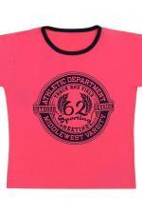 | 6922 | Футболка Камелот Б Арт. 6922 | https://likadress.ru/catalog/detskie_futbolki/~futbolka_kamelot_b | 30 | 291.00 руб | 204.00 руб | 190.00 руб | 133.00 руб | 181.00 руб | 127.00 руб | 171.00 руб | 120.00 руб | 0 | 0.00 руб
 |  |  |  | 32 | 291.00 руб | 204.00 руб | 190.00 руб | 133.00 руб | 181.00 руб | 127.00 руб | 171.00 руб | 120.00 руб | 0 | 0.00 руб

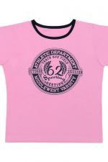 | 6921 | Футболка Камелот А Арт. 6921 | https://likadress.ru/catalog/detskie_futbolki/~futbolka_kamelot_a | 30 | 291.00 руб | 204.00 руб | 190.00 руб | 133.00 руб | 181.00 руб | 127.00 руб | 171.00 руб | 120.00 руб | 0 | 0.00 руб
 |  |  |  | 32 | 291.00 руб | 204.00 руб | 190.00 руб | 133.00 руб | 181.00 руб | 127.00 руб | 171.00 руб | 120.00 руб | 0 | 0.00 руб

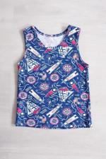 | 6916 | Майка Детская М Арт. 6916 | https://likadress.ru/catalog/detskie_futbolki/~majka_detskaya_m | 32 | 92.00 руб | Без скидки | 60.00 руб | Без скидки | 57.00 руб | Без скидки | 54.00 руб | Без скидки | 0 | 0.00 руб
 |  |  |  | 30 | 92.00 руб | Без скидки | 60.00 руб | Без скидки | 57.00 руб | Без скидки | 54.00 руб | Без скидки | 0 | 0.00 руб

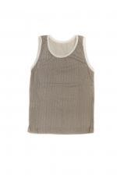 | 6915 | Майка Детская А Арт. 6915 | https://likadress.ru/catalog/detskie_bele/~majka_detskaya_a | 32 | 92.00 руб | Без скидки | 60.00 руб | Без скидки | 57.00 руб | Без скидки | 54.00 руб | Без скидки | 0 | 0.00 руб
 |  |  |  | 28 | 92.00 руб | Без скидки | 60.00 руб | Без скидки | 57.00 руб | Без скидки | 54.00 руб | Без скидки | 0 | 0.00 руб

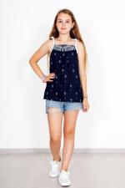 | 5409 | Блуза Ромашки С Арт. 5409 | https://likadress.ru/catalog/detskie_futbolki/~bluza_romashki_s_5409 | 32 | 230.00 руб | 115.00 руб | 150.00 руб | 75.00 руб | 143.00 руб | 72.00 руб | 135.00 руб | 68.00 руб | 0 | 0.00 руб
 |  |  |  | 30 | 230.00 руб | 115.00 руб | 150.00 руб | 75.00 руб | 143.00 руб | 72.00 руб | 135.00 руб | 68.00 руб | 0 | 0.00 руб

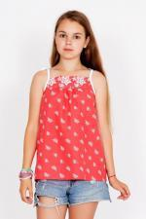 | 5408 | Блуза Ромашки К Арт. 5408 | https://likadress.ru/catalog/detskie_futbolki/~bluza_romashki_k_5408 | 32 | 230.00 руб | Без скидки | 150.00 руб | Без скидки | 143.00 руб | Без скидки | 135.00 руб | Без скидки | 0 | 0.00 руб
 |  |  |  | 30 | 230.00 руб | Без скидки | 150.00 руб | Без скидки | 143.00 руб | Без скидки | 135.00 руб | Без скидки | 0 | 0.00 руб

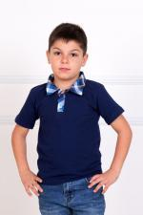 | 2021 | Футболка Поло Арт. 2021 | https://likadress.ru/catalog/detskie_futbolki/~futbolka_polo_2021 | 28 | 398.00 руб | 199.00 руб | 260.00 руб | 130.00 руб | 247.00 руб | 124.00 руб | 234.00 руб | 117.00 руб | 0 | 0.00 руб

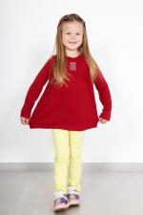 | 932 | Туника Анфиса Д Арт. 932 | https://likadress.ru/catalog/detskie_futbolki/~tunika_anfisa_d_932 | 28 | 414.00 руб | 207.00 руб | 270.00 руб | 135.00 руб | 257.00 руб | 129.00 руб | 243.00 руб | 122.00 руб | 0 | 0.00 руб

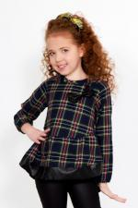 | 2702 | Блуза Хлоя Арт. 2702 | https://likadress.ru/catalog/detskie_futbolki/~bluza_xloya__2702 | 30 | 796.00 руб | 398.00 руб | 520.00 руб | 260.00 руб | 494.00 руб | 247.00 руб | 468.00 руб | 234.00 руб | 0 | 0.00 руб
 |  |  |  | 32 | 796.00 руб | 398.00 руб | 520.00 руб | 260.00 руб | 494.00 руб | 247.00 руб | 468.00 руб | 234.00 руб | 0 | 0.00 руб

 | 2392 | Футболка Поло 3 Арт. 2392 | https://likadress.ru/catalog/futbolki/~futbolka_polo_3_2392 | 38 | 674.00 руб | 270.00 руб | 440.00 руб | 176.00 руб | 418.00 руб | 167.00 руб | 396.00 руб | 158.00 руб | 0 | 0.00 руб

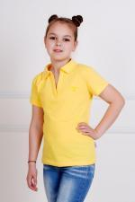 | 1440 | Футболка Поло 3 Арт. 1440 | https://likadress.ru/catalog/detskie_futbolki/~futbolka_polo_3_1440 | 38 | 658.00 руб | 329.00 руб | 430.00 руб | 215.00 руб | 409.00 руб | 205.00 руб | 387.00 руб | 194.00 руб | 0 | 0.00 руб

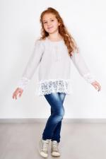 | 4114 | Блуза Ярослава СР Арт. 4114 | https://likadress.ru/catalog/detskie_futbolki/~bluza_yaroslava_sr_4114 | 28 | 643.00 руб | 322.00 руб | 420.00 руб | 210.00 руб | 399.00 руб | 200.00 руб | 378.00 руб | 189.00 руб | 0 | 0.00 руб

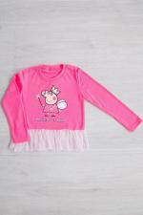 | 2819 | Блуза Пеппи Арт. 2819 | https://likadress.ru/catalog/detskie_futbolki/~bluza_peppi_2819 | 32 | 597.00 руб | 418.00 руб | 390.00 руб | 273.00 руб | 371.00 руб | 260.00 руб | 351.00 руб | 246.00 руб | 0 | 0.00 руб

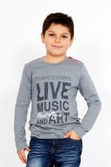 | 2837 | Футболка live Арт. 2837 | https://likadress.ru/catalog/detskie_futbolki/~futbolka_live_2837 | 38 | 444.00 руб | 355.00 руб | 290.00 руб | 232.00 руб | 276.00 руб | 221.00 руб | 261.00 руб | 209.00 руб | 0 | 0.00 руб

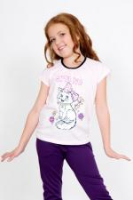 | 2766 | Футболка Милашка Арт. 2766 | https://likadress.ru/catalog/detskie_futbolki/~majka_milashka_2766 | 30 | 429.00 руб | 300.00 руб | 280.00 руб | 196.00 руб | 266.00 руб | 186.00 руб | 252.00 руб | 176.00 руб | 0 | 0.00 руб
 |  |  |  | 32 | 429.00 руб | 300.00 руб | 280.00 руб | 196.00 руб | 266.00 руб | 186.00 руб | 252.00 руб | 176.00 руб | 0 | 0.00 руб
 |  |  |  | 34 | 429.00 руб | 300.00 руб | 280.00 руб | 196.00 руб | 266.00 руб | 186.00 руб | 252.00 руб | 176.00 руб | 0 | 0.00 руб

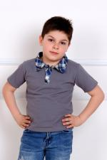 | 132 | Футболка Поло Арт. 132 | https://likadress.ru/catalog/detskie_futbolki/~futbolka_polo_132 | 28 | 398.00 руб | 199.00 руб | 260.00 руб | 130.00 руб | 247.00 руб | 124.00 руб | 234.00 руб | 117.00 руб | 0 | 0.00 руб

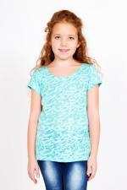 | 4214 | Футболка Вишенка Арт. 4214 | https://likadress.ru/catalog/detskie_futbolki/~futbolka_vishenka_4214 | 34 | 306.00 руб | 153.00 руб | 200.00 руб | 100.00 руб | 190.00 руб | 95.00 руб | 180.00 руб | 90.00 руб | 0 | 0.00 руб

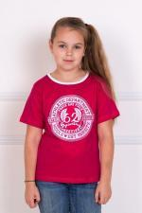 | 2224 | Футболка Камелот Арт. 2224 | https://likadress.ru/catalog/detskie_futbolki/~futbolka_kamelot_2224 | 30 | 291.00 руб | 204.00 руб | 190.00 руб | 133.00 руб | 181.00 руб | 127.00 руб | 171.00 руб | 120.00 руб | 0 | 0.00 руб
 |  |  |  | 32 | 291.00 руб | 204.00 руб | 190.00 руб | 133.00 руб | 181.00 руб | 127.00 руб | 171.00 руб | 120.00 руб | 0 | 0.00 руб

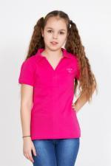 | 1600 | Футболка Поло 3 Арт. 1600 | https://likadress.ru/catalog/detskie_futbolki/~futbolka_polo_3_1600 | 36 | 674.00 руб | 337.00 руб | 440.00 руб | 220.00 руб | 418.00 руб | 209.00 руб | 396.00 руб | 198.00 руб | 0 | 0.00 руб

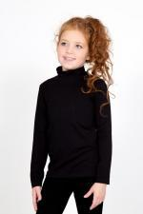 | 2773 | Водолазка Алёнка Арт. 2773 | https://likadress.ru/catalog/detskie_futbolki/~vodolazka_alyonka__2773 | 30 | 352.00 руб | Без скидки | 230.00 руб | Без скидки | 219.00 руб | Без скидки | 207.00 руб | Без скидки | 0 | 0.00 руб

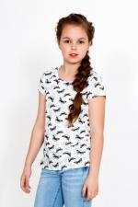 | 3677 | Футболка Butterfly Арт. 3677 | https://likadress.ru/catalog/detskie_futbolki/~futbolka_butterfly_3677 | 32 | 444.00 руб | Без скидки | 290.00 руб | Без скидки | 276.00 руб | Без скидки | 261.00 руб | Без скидки | 0 | 0.00 руб
 |  |  |  | 34 | 444.00 руб | Без скидки | 290.00 руб | Без скидки | 276.00 руб | Без скидки | 261.00 руб | Без скидки | 0 | 0.00 руб

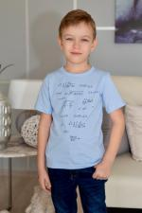 | 5103 | Футболка детская Геометрия Арт. 5103 | https://likadress.ru/catalog/detskie_futbolki/~futbolka_detskaya_geometriya__5103 | 32 | 306.00 руб | Без скидки | 200.00 руб | Без скидки | 190.00 руб | Без скидки | 180.00 руб | Без скидки | 0 | 0.00 руб

 | 436 | Футболка Якорек Арт. 436 | https://likadress.ru/catalog/detskie_futbolki/~futbolka_yakorek__436 | 30 | 153.00 руб | Без скидки | 100.00 руб | Без скидки | 95.00 руб | Без скидки | 90.00 руб | Без скидки | 0 | 0.00 руб

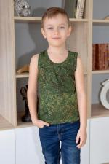 | 1733 | Майка Хаки Д Арт. 1733 | https://likadress.ru/catalog/detskie_futbolki/~majka_xaki_d_1733 | 30 | 138.00 руб | Без скидки | 90.00 руб | Без скидки | 86.00 руб | Без скидки | 81.00 руб | Без скидки | 0 | 0.00 руб
 |  |  |  | 32 | 138.00 руб | Без скидки | 90.00 руб | Без скидки | 86.00 руб | Без скидки | 81.00 руб | Без скидки | 0 | 0.00 руб

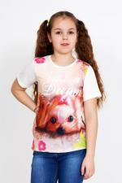 | 3331 | Футболка Чарли Д Арт. 3331 | https://likadress.ru/catalog/detskie_futbolki/~futbolka_charli_d_3331 | 32 | 414.00 руб | Без скидки | 270.00 руб | Без скидки | 257.00 руб | Без скидки | 243.00 руб | Без скидки | 0 | 0.00 руб
 |  |  |  | 30 | 414.00 руб | Без скидки | 270.00 руб | Без скидки | 257.00 руб | Без скидки | 243.00 руб | Без скидки | 0 | 0.00 руб

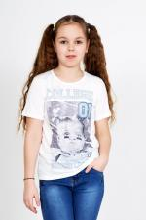 | 3333 | Футболка Лесси Д Арт. 3333 | https://likadress.ru/catalog/detskie_futbolki/~futbolka_lessi_d_3333 | 32 | 414.00 руб | Без скидки | 270.00 руб | Без скидки | 257.00 руб | Без скидки | 243.00 руб | Без скидки | 0 | 0.00 руб
 |  |  |  | 34 | 414.00 руб | Без скидки | 270.00 руб | Без скидки | 257.00 руб | Без скидки | 243.00 руб | Без скидки | 0 | 0.00 руб
 |  |  |  | 30 | 414.00 руб | Без скидки | 270.00 руб | Без скидки | 257.00 руб | Без скидки | 243.00 руб | Без скидки | 0 | 0.00 руб

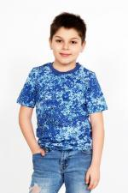 | 3510 | Футболка Хаки Д Арт. 3510 | https://likadress.ru/catalog/detskie_futbolki/~futbolka_xaki_d_3510 | 26 | 230.00 руб | Без скидки | 150.00 руб | Без скидки | 143.00 руб | Без скидки | 135.00 руб | Без скидки | 0 | 0.00 руб

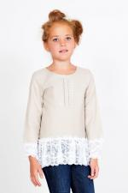 | 3952 | Блуза Ярослава Д Арт. 3952 | https://likadress.ru/catalog/detskie_futbolki/~bluza_yaroslava_d_3952 | 28 | 254.00 руб | Без скидки | 166.00 руб | Без скидки | 158.00 руб | Без скидки | 150.00 руб | Без скидки | 0 | 0.00 руб
 |  |  |  | 30 | 254.00 руб | Без скидки | 166.00 руб | Без скидки | 158.00 руб | Без скидки | 150.00 руб | Без скидки | 0 | 0.00 руб
 |  |  |  | 32 | 254.00 руб | Без скидки | 166.00 руб | Без скидки | 158.00 руб | Без скидки | 150.00 руб | Без скидки | 0 | 0.00 руб

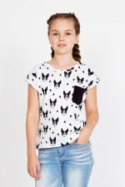 | 4154 | Футболка Dog Д Арт. 4154 | https://likadress.ru/catalog/detskie_futbolki/~futbolka_dog_d_4154 | 7-8 лет | 398.00 руб | Без скидки | 260.00 руб | Без скидки | 247.00 руб | Без скидки | 234.00 руб | Без скидки | 0 | 0.00 руб
 |  |  |  | 9-10 лет | 398.00 руб | Без скидки | 260.00 руб | Без скидки | 247.00 руб | Без скидки | 234.00 руб | Без скидки | 0 | 0.00 руб

 | 4216 | Футболка Вишенка Арт. 4216 | https://likadress.ru/catalog/detskie_futbolki/~futbolka_vishenka_4216 | 34 | 306.00 руб | Без скидки | 200.00 руб | Без скидки | 190.00 руб | Без скидки | 180.00 руб | Без скидки | 0 | 0.00 руб
 |  |  |  | 32 | 306.00 руб | Без скидки | 200.00 руб | Без скидки | 190.00 руб | Без скидки | 180.00 руб | Без скидки | 0 | 0.00 руб

